CollectiveAccess
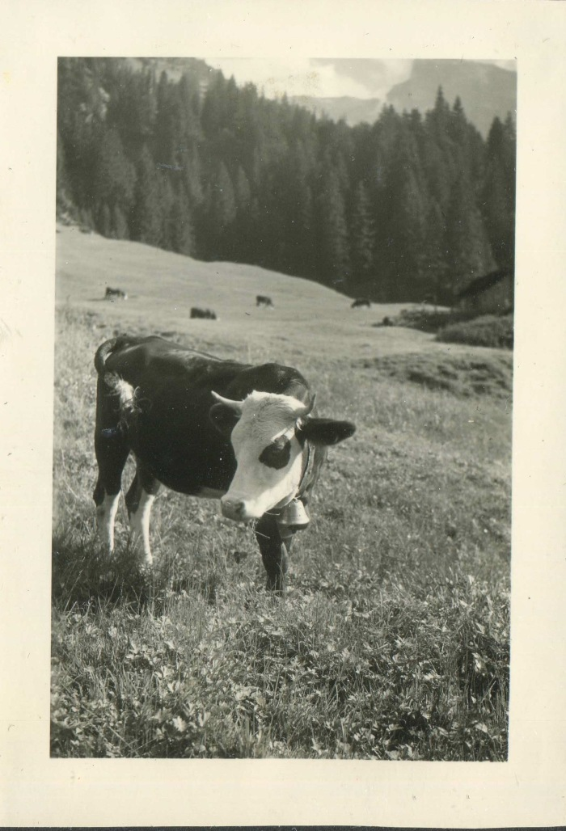
Image | Object | Description | Date
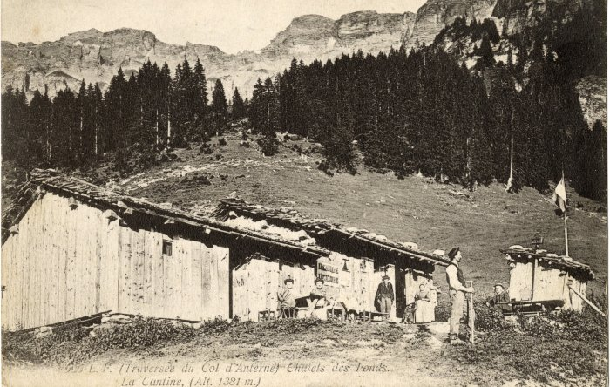 | Cantine des Fonts (10-002) | Cantine des Fonts - début du XXe siècle
 | Photo des vaches aux chalets des fonts dans les années 60 (3-075) | Photo des vaches aux chalets des fonts dans les années 60
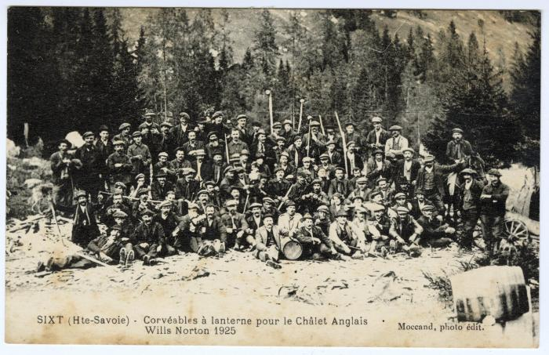 | Corvéables à lanterne pour le chalet des Anglais, Wills Norton 1925 (56-083) | Corvéables à lanterne pour le chalet des Anglais (au collet d'Anterne), Wills Norton 1925

